Лист1
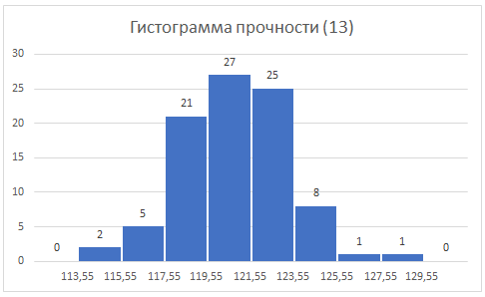
115 | 115.5 | Границы гистограммы
115.3 | 115.5 | X0 | Δ | r
116 | 115.8 | 111.55 | 2 | 10
$$I$$
$$II$$
116.2 | 116.5
116.7 | 117 | 113.55 | 0 |  | Объем выборки | 𝑛 | 90 | 104
$$\overline{x}$$
117 | 117.8 | 115.55 | 2 |  | Среднее |  | 121.016 | 121.4
117.2 | 117.9 | 117.55 | 5 |  | Медиана | 𝑚 | 121 | 121.5
$$s^{2}$$
117.8 | 118 | 119.55 | 21 |  | Дисперсия |  | 6.009 | 6.2
$$s$$
$$x_{\left(1\right)}$$
118 | 118 | 121.55 | 27 |  | Станд.отклонение |  | 2.45 | 2.5
$$x_{\left(n\right)}$$
118 | 118 | 123.55 | 25 |  | Минимум |  | 115 | 115.5
$$x_{\left(n\right)}−x_{\left(1\right)}$$
118.2 | 118 | 125.55 | 8 |  | Максимум |  | 128 | 127.5
$$x_{\left(n/4\right)}$$
118.5 | 118 | 127.55 | 1 |  | Размах |  | 13 | 12
$$x_{\left(3n/4\right)}$$
118.7 | 118.2 | 129.55 | 1 |  | Квартиль ¼ |  | 119.5 | 120
$$x_{\left(3n/4\right)}−x_{\left(n/4\right)}$$
118.9 | 118.5 |  | 0 |  | Квартиль ¾ |  | 123 | 123.1
$$γ_{1}$$
119 | 118.5 |  |  |  | Интеркварт.широта |  | 3.5 | 3.1
119 | 119 |  |  |  | Асимметрия |  | -0.03 | -0.046
119 | 119 | 113.55 | 0
119 | 119 | 115.55 | 2 |  |  |  |  |  | Правая граница | 113.55 | 115.55 | 117.55 | 119.55 | 121.55 | 123.55 | 125.55 | 127.55 | 129.55
Гистограммы распределений (в %) в двух группах
119 | 119 | 117.55 | 3 |  |  |  |  |  | % гр. 1 | 0 | 2.22 | 5.56 | 23.33 | 30.00 | 27.78 | 31.11 | 1.11 | 1.11 | 0
119.2 | 119.2 | 119.55 | 18 |  |  |  |  |  | % гр. 2 | 0 | 1.92 | 2.88 | 17.31 | 30.77 | 28.85 | 12.50 | 5.77 | 0 | 0
119.2 | 119.2 | 121.55 | 32
119.3 | 119.5 | 123.55 | 30
119.5 | 119.5 | 125.55 | 13
119.5 | 119.8 | 127.55 | 6
119.5 | 119.8 | 129.55 | 0
119.5 | 120 |  | 0
119.5 | 120
119.5 | 120
120 | 120
120 | 120
120 | 120
120 | 120
120 | 120
120 | 120
120 | 120.2
120 | 120.2
120.1 | 120.2
120.2 | 120.5
120.3 | 120.5
120.5 | 121
120.5 | 121
120.5 | 121
120.8 | 121
121 | 121
121 | 121.1
121 | 121.2
121.2 | 121.2
121.3 | 121.3
121.5 | 121.3
121.5 | 121.3
121.5 | 121.4
121.5 | 121.5
121.5 | 121.5
121.5 | 121.5
121.5 | 121.5
122 | 121.6
122 | 121.8
122 | 121.8
122 | 122
122.5 | 122
122.5 | 122
122.5 | 122
122.5 | 122
122.5 | 122
122.8 | 122
123 | 122.1
123 | 122.2
123 | 122.3
123 | 122.3
123 | 122.5
123 | 122.5
123 | 122.5
123.1 | 122.5
123.2 | 122.8
123.3 | 123
123.5 | 123
123.5 | 123
123.5 | 123
123.5 | 123.2
123.5 | 123.3
124 | 123.5
124 | 123.5
124 | 123.5
124 | 123.5
124 | 123.5
125 | 124
125.1 | 124
125.3 | 124
126.5 | 124
128 | 124
 | 124
 | 124.2
 | 124.2
 | 124.5
 | 125
 | 125
 | 125
 | 125.5
 | 125.8
 | 125.9
 | 126
 | 126.2
 | 127
 | 127.5

